2022_data
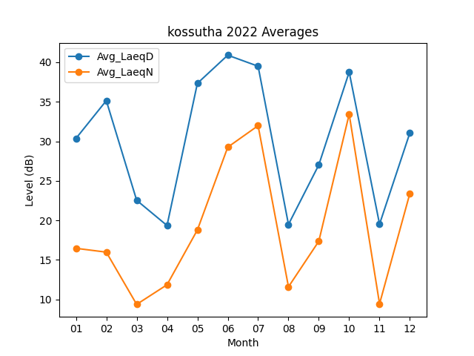
Month | Avg_LaeqD | Avg_LaeqN
01 | 30.361290323 | 16.470967742
02 | 35.142857143 | 15.985714286
03 | 22.541935484 | 9.3806451613
04 | 19.353333333 | 11.86
05 | 37.329032258 | 18.790322581
06 | 40.89 | 29.256666667
07 | 39.493548387 | 31.977419355
08 | 19.487096774 | 11.6
09 | 27.026666667 | 17.37
10 | 38.75483871 | 33.425806452
11 | 19.526666667 | 9.45
12 | 31.080645161 | 23.425806452

